Sheet1
北京探路者户外用品股份有限公司核价单
款式图 | 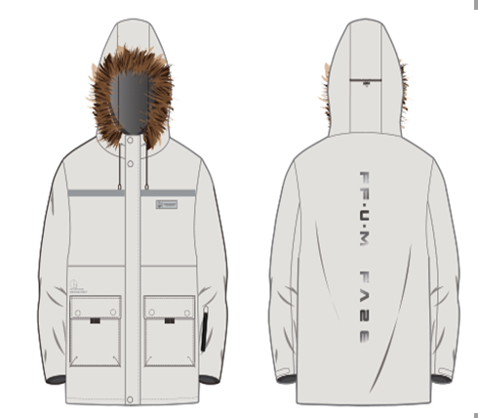 贴上正反面款式图、或者照片 |  |  |  |  | 款式名称： | 可拆卸毛领羽绒服 |  | 渠道： | 线下实体店 | 开发季： | 23AW | 生产工厂： | 恒明服饰
 |  |  |  |  |  | 成衣编号： | XXX |  | 品牌： | JACK&JONES | 开发类型： | ODM | 生产数量： | 1000件
 |  |  |  |  |  | 设计师： | XXX |  | 事业部： |  | 开发工厂： | 恒明服饰 | 审核日期：
 |  |  |  |  |  | 开发员： | XXX |  | 系列： |  | 制单日期： | 2003-08-23
 | 物 料 信 息 |  |  |  |  |  |  |  | 采 购 信 息
序号 | 物料类型 | 物料名称 | 物料编号 | 成分 | 应用部位 | 规格1（面料可裁幅宽、辅料型号等） | 规格2（面料克重、辅料长度等） | 单位 | 单耗 | 损耗 | 单价 | 金额(元) | 费用占比 | 供应商
1 | 面料 | 面料 |  | 聚酯纤维 100%（涂层除外） | 全身 | 142CM |  | 米 | 3.050 | 103% | 12.40 | ¥38.95 | 12.94%
2 |  | 里料 |  | 尼龙 100% | 里布 | 142CM |  | 米 | 2.060 | 103% | 5.31 | ¥11.27 | 3.74%
3 |  | 胆料 |  | 聚酯纤维 100% | 内胆 | 142CM |  | 米 | 3.650 | 103% | 1.87 | ¥7.03 | 2.33%
4 |  | 口袋布 |  | TC | 内插袋、外口袋 |  |  | 米 | 7.500 | 103% | 0.55 | ¥4.25 | 1.41%
4 | 羽绒 | 羽绒 |  | 90% 灰鸭绒 | 大身和袖子 |  |  | 克 | 0.220 | 103% | 333.00 | ¥75.46 | 25.06%
5 | 辅料 | 毛条 |  | 人造毛 | 帽子 |  |  | 条 | 1.000 | 103% | 17.50 | ¥18.03 | 5.99%
 |  | 帽绳 |  | 橡筋 | 帽口、帽子后中 |  |  | 米 | 1.900 | 103% | 0.90 | ¥1.76 | 0.58%
 |  | 卡扣 |  | 金属 | 帽子后中 |  |  | 个 | 1.000 | 103% | 0.90 | ¥0.93 | 0.31%
 |  | 反光条 |  | 反光 | 前片 |  |  | 米 | 0.900 | 103% | 2.40 | ¥2.22 | 0.74%
 |  | 压胶 |  |  | 门襟和口袋盖 |  |  | 件 | 1.000 | 103% | 5.00 | ¥5.15 | 1.71%
 |  | 热转移印花 |  | 热转移 | 前片、后片 |  |  | 件 | 1.000 | 103% | 6.90 | ¥7.11 | 2.36%
 |  | 气眼 |  | 金属 | 帽口、帽子后中 |  |  | 个 | 4.000 | 103% | 0.15 | ¥0.62 | 0.21%
 |  | 四合扣 |  | 金属 | 门襟、帽条可拆卸 |  |  | 个 | 20.000 | 103% | 0.35 | ¥7.21 | 2.39%
 |  | 针棉 |  | 聚酯纤维 100% | 帽子、过面、领子 |  |  | 米 | 1.200 | 103% | 3.50 | ¥4.33 | 1.44%
6 | 拉链 | 门襟拉链 |  | 树脂 | 前中 |  |  | 条 | 1.000 | 100% | 1.95 | ¥1.95 | 0.65%
7 | 商标吊牌及包装 |  |  |  |  |  |  |  | 1.000 | 100% | 4.50 | ¥4.50 | 1.49%
8 | 厂供物料 | 粘合衬 |  |  |  |  |  |  | 0.800 | 103% | 2.90 | ¥2.39 | 0.79%
9 | OEM款式 | LOP价格(直接人工+税金+利润+运费) |  |  |  |  |  |  | 1.000 | 100% | 107.00 | ¥108.00 | 35.86%
10 | 最低起订量 | 1000件 |  |  |  |  |  |  |  |  |  | ¥301.15

 | 行数可自行添加；LOP按照5000-7999件的订单量计算。 运费参考：仓库地点天津、太仓各占一半. 物料类型一列可更改内容。

